Bestellformular
Bitte füllen Sie zum Bestellen die gelben Felder aus |  |  |  |  | 0
 |  |  |  |  | 0
Bestellformular für Nähset |  |  | Doppeletui
Ein Nähset beinhaltet:
 | - 4 Stk gebrauchte Autogurten, 45 cm, in den Farben schwarz und grau
 | - 2 Stk Reissverschluss und 2 Reissverschlusszipper in den entsprechenden Farben
 | - 2 Gurtstücke zum Probenähen

Sie benötigen zusätzlich (nicht im Nähset enthalten):
 | - Fäden (wir benützen „Seralon“ von Mettler oder „Allesnäher“ von Gütermann)
 | - Nähnadeln (wir benützen Jeansnadeln 130/705 H-J)
 | - Feuerzeug oder Heisschneidegerät zum verschweissen der Schnittkanten

Nähset Doppeletui |  | CHF 13.00 | /Stk**

Stk | Artikel | Reissverschluss und Zipper |  | Bemerkungen (zB. Schülername)
 | Doppeletui | hellgrün & hellblau
 | Doppeletui | violett & dunkelblau
 | Doppeletui | weiss & rosa
 | Doppeletui | weiss & pink
 | Doppeletui | gelb & orange
 | Doppeletui | orange & rot
 | Doppeletui | beige & dunkelbraun
 | Doppeletui
 | Doppeletui
 | Doppeletui
 | Doppeletui
 | Doppeletui
 | Doppeletui

0 | Total Nähset Doppeletui |  |  | 13.00 | Fr. 0.00

0 | Arbeitsanleitung/ Schnittmuster** |  | Doppeletui | 10.00 | Fr. 0.00

 | Doppeletui als Muster |  |  | 30.00 | Fr. 0.00
 |  |  | Total Doppeletui |  | 0.00

** Unsere Nähset versenden wir nur zusammen mit einer Arbeitsanleitung

Bemerkungen von der Bestellerin/dem Besteller:

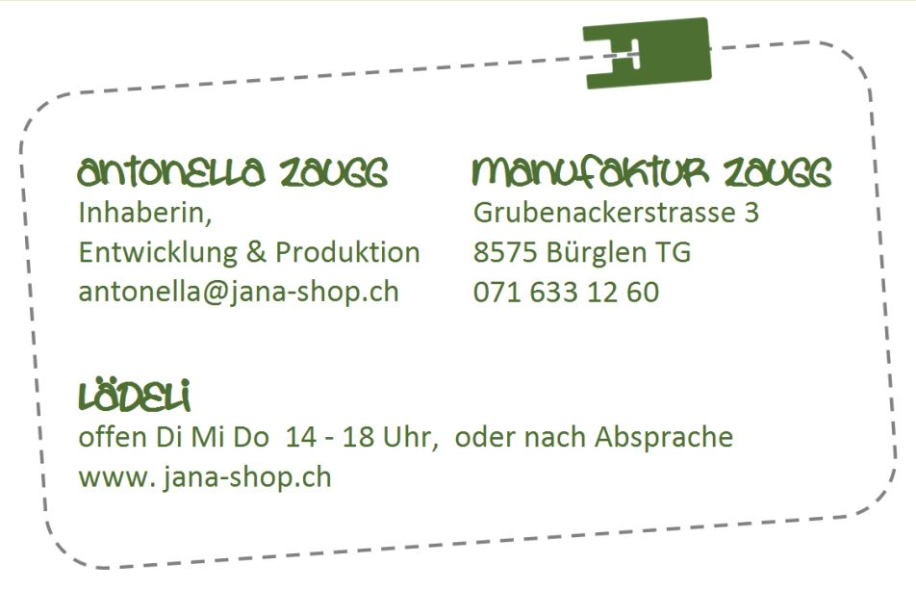

Bestellung / Rechnung Nähset Doppeletui |  |  |  | Nr: | N21-09xxx

Bestelldatum |  |  |  |  | Bestellformular per E-Mail senden an:
 |  |  |  |  | info@jana-shop.ch
Bestell-/ Lieferadresse:
Schule / Firma:
Anrede:
Vorname / Name:
Strasse:
PLZ und Ort:
Kontakt E-Mail:
Telefon-Nummer:

Rechnungsadresse (nur ausfüllen wenn abweichend von Lieferadresse)
Schule / Firma:

Strasse:
PLZ und Ort:

Zusammenfassung der Bestellung (gemäss nachstehenden Angaben)

0 | Nähset | Doppeletui | gemäss nachstehender Liste |  | 0.00
0 | Arbeitsanleitung | Doppeletui |  |  | 0.00
0 | Musteretui | Doppeletui |  |  | 0.00

 |  |  |  | Total Bestellung | 0.00

 |  |  |  | Versandkosten (wenn Bestellung unter Fr. 100.-) | 4.00

 |  |  |  | MwSt (keine) | 0.00

 |  |  |  | Zu bezahlender Betrag | CHF 4.00

Betrag vor Versand der Bestellung bezahlbar auf*:
* Für Bestellungen für Schulen gewähren wir eine Frist von 30 Tagen nach Bestellung

Raiffeisenbank Regio Weinfelden, 8575 Bürglen TG, IBAN: CH14 8080 8009 8822 2143 3

Vielen Dank für Ihren Auftrag.

